Exemplo
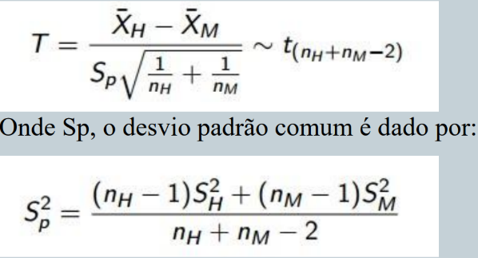

nh | 50
nm | 50 | sp | 0.725 | T0 | -2.9361010976
sh | 0.8 | sp^2 | 0.8514693183
sm | 0.9
mediahomens | 3.2
mediamulheres | 3.7

 |  |  |  | 492.0981

